Feuil1
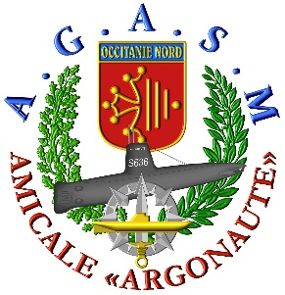
69ème CONGRES NATIONAL
du 2 au 5 octobre 2020
 |  |  | La mini croisiére
 | Réponse souhaitée avant le 15 juin 2020
 | NOM |  | Prénom | AMICALE
ADHERENT |  |  |  | Tel
CONJOINT | de |  |  | e-mail
ADRESSE
 | L'attribution des cabines sera faite en fonction des dates de réservation et de reception des fiches d'inscription
Choix du type de cabine |  |  | prix cabine base 1 personne |  | nb de passagers | total
cabine intérieure ambiance Fantastica( 13 cabines disponibles) |  |  | 381 |  | 0 | 0
cabine balcon ambiance Fantastisca (30 cabines disponibles) |  |  | 461 |  | 0 | 0
facultative , assurance annulation |  |  | 9 |  | 0 | 0

 |  |  |  |  | TOTAL | 0
acompte 50% à la réservation |  |  |  |  |  | 0
échéance 1 15 juillet 2020 |  |  |  |  |  | 0
échéance 2 15 août 2020 |  |  |  |  |  | 0
 |  |  |  |  | nb de passagers
votre arrivée pour départ de Nice aéroport vers Gênes le 02/10/2020 de 11h00 |  |  |  |  | 0
votre arrivée pour départ de Nice gare vers Gênes le 02/10/2020 de 11h00 |  |  |  |  | 0
cabine pour personne à mobilité réduite |  |  |  |  | 0
Les bulletins d’inscriptions (avec un acompte de 50%) sont à adresser avant : le 15 juin 2020
Patrick DELEURY 21 rue des églantines 34110 FRONTIGNAN
Les chèques seront libellés à l'ordre de l'AGASM
renseignements auprès de Patrick DELEURY |  |  | 06 60 09 23 75 |  | patrick.deleury@gmail.com

à : |  | date : |  |  | signature:

